GRÁFICA
Dirección General de Ética e Integridad Gubernamental

CONVENIOS FIRMADOS TRIMESTRE ABRIL-JUNIO 2021

 | Total
Total | 1

 | TRIMESTRE | CANTIDAD | INSTITUCIÓN
 | ABRIL-JUNIO | 1 | DIGEIG-MAP
 |  | 1 | TOTAL DE CONVENIOS

Listado ABR-JUN 2021
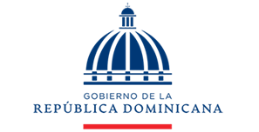

Dirección General de Ética e Integridad Gubernamental

CONVENIOS FIRMADOS TRIMESTRE ABRIL-JUNIO 2021

TRIMESTRE | FECHA | INSTITUCIÓN
Abril-Junio | 29/4/2021 | DIGEIG y MAP

